상품제안서
로이체 디즈니 미키마우스 매직 미니 핸디 선풍기 | 상품코드: F19323

 |  |  |  |  |  |  | 02-412-0044 | www.easy1.co.kr
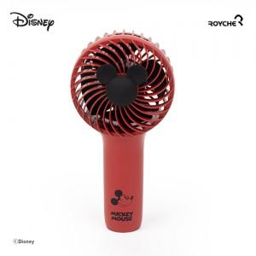

【상세/제작정보】 | 아이리버 색상 일시 품절입니다.

【인쇄/포장옵션】 | 스티커 / 포장지포장

【공급단가】 | 수량 | 100~ | 300~ | 500~ | 1,000~ | 3,000~
*VAT별도 | 단가 | 8,590원 | 8,270원 | 7,950원 | 7,630원 | 7,440원

【상품 URL】 | https://dev.easy1.co.kr:443/src/goods_detail.php?gdno=19323

